სპეც ფეხსაცმელები
2024 წლის სატენდერო პოზიციები და რაოდენობები |  |  |  |  |  |  |  |  | ზომები
N | დასახელება | დამატებითი აღწერილობა | რ-ბა | განზ. | GWP | RWC | GST | SENG | 36 | 37 | 38 | 39 | 40 | 41 | 42 | 43 | 44 | 45 | 46 | 47 | 48
1 | ზაფხულის სპეც. ფეხსაცმელი | EN ISO 20345 ან ANSI Z41-1; დაცვის ხარისხი S3. დაბალყელიანი სპეცფეხსაცმელი. ზედაპირი - წყალმედეგი ნატურალური ტყავი, რკინის დამცავი ცხვირით და რკინის დამცავი საქუსარით. რკინით დაცული ფრაგმენტები - რბილი, გასქელებული. ენა - წყალგამძელ ტყავი; სარჩული - არამოქსოვილი, სუნთქვადი. ძირი - ორმაგი პოლიურეთანი გახვრეტის საწინააღმდეგო ფრაგმენტით (მაგ. მეტალის), მოცურების საწინააღმდეგო, ზეთის, ბენზინის და ქიმიური გამძლე, ანტისტატიკური. ქუსლი - ამორტიზებული. ფეხსაცმელი თასმებზე; ზაფხულისათვის. | 2,289 | წყვილი | 1986 | 248 | 49 | 6 | 1 | 5 | 5 | 38 | 164 | 396 | 654 | 541 | 275 | 145 | 51 | 10 | 4 | 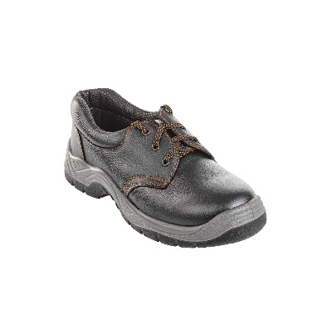
2 | ზაფხულის სპეც. ფეხსაცმელი | EN ISO 20345, დაცვის ხარისხი S1. დაბალყელიანი სპეც ფეხსაცმელი. ზედაპირი - ნატურალური ტყავი, რკინის ან კომპოზიტური დამცავი ცხვირით .მოცურების საწინააღმდეგო, ზეთის, ბენზინის და ქიმიური გამძლე, ანტისტატიკური. ქუსლი - ამორტიზებული. ზაფხყლისთვის. | 168 | წყვილი | 145 | 23 | 0 | 0 | 3 | 12 | 25 | 20 | 17 | 22 | 24 | 17 | 19 | 5 | 3 | 0 | 1
3 | ფეხსაცმელი ქიმიური (სქელ ძირზე) ჩექმა რეზინის | EN 943-1 (Chemical protective clothing); EN 13832-3; სახიფათო ქიმიური ნივთიერების მედეგობით. ფეხსაცმლის ცხვირი და ქუსლი დაცული რკინით, ტენიოანობისგან დამცავი ფუნქციით, მარტივად რეცხვადი, რეზინა - 30 %-ზე მეტი PVC/ნიტილი. მოცურების საწინააღმდეგო - სტანდარეტების - EN 13287 SRA და SATRA TM144 შესაბამისად. მაღალყელიანი და გაჭრა/დაზიანებისგან დაცული. ქროლის მიმართ მდგრადი, სითბოსა და ყინვის მიმართ მდგრადი, ენერგიის ამსხლეტი. | 31 | წყვილი | 27 | 4 | 0 | 0 | 0 | 0 | 0 | 0 | 0 | 6 | 9 | 11 | 4 | 1 | 0 | 0 | 0
4 | შემდუღებლის სპეც. ფეხსაცმელი | შემდუღებელის სპეცფეხსაცმელი EN ISO 20345: 2011 S3 შემდუღებელთათვის, სპეციალური ტყავის საფარით ნაპერწკლებისგან დასაცავად, სწრაფი გახსნის ფუნქციით და 300 ⁰C-მდე მედეგი ძირი. შეკერილი ცეცხლგამძლე ძაფით, კომპოზიტური ენით და შუა ძირით. ტყავის წყალგამძლე ზედაპირით. დაბალი ყელით | 63 | წყვილი | 58 | 5 | 0 | 0 | 0 | 0 | 0 | 0 | 3 | 11 | 17 | 19 | 8 | 4 | 1 | 0 | 0

